量產產能規劃(範例)
量產產能規劃表(F表及附件) Mass production Capacity Planning Table (Table F)
 | 基本假設：
 | 技師能力 | 技轉完成(熟手)
 | 編組 | 每台車兩人一組 |  |  |  |  |  |  | 和泰車要望(初始計畫 30 台)：高頂 13輛、平頂17輛 |  |  |  |  |  |  |  |  |  |  |  |  |  |  |  |  |  |  |  |  |  |  |  |  |  |  |  |  |  |  |  | 【試量產(無浪費) (Pre-Condition: 資源投入法測優先)】 |  |  |  |  | 起訖時間：07.09 - 08.31
 | 交車日原廠設定 | 福祉收車日 + 30 日曆天 |  |  |  |  |  |  |  |  |  |  |  |  |  |  |  |  |  |  |  |  |  |  |  |  |  |  |  |  |  |  |  |  |  |  |  |  |  |  |  |  | 按生產時間分配比例 (高:平)
 | 工程施工寬放率 | 20% |  |  |  |  |  |  |  |  |  |  |  |  |  |  |  |  |  |  |  |  |  |  |  |  |  |  |  |  |  |  |  |  |  |  |  |  |  |  |  |  | 平頂(全) | 高頂(全)
 | 本次異動原因 | 提升品質工法校準 |  |  |  |  |  |  |  |  |  |  |  |  |  |  |  |  |  |  |  |  |  |  |  |  |  |  |  |  |  |  |  |  |  |  |  |  |  |  |  | 單線高頂車輛數 | 0 | -
 |  |  |  |  |  |  |  |  |  |  |  |  |  |  |  |  |  |  |  |  |  |  |  |  |  |  |  |  |  |  |  |  |  |  |  |  |  |  |  |  |  | 單線平頂車輛數 | 3 | 0
 |  |  |  |  | 工作天 |  |  |  |  |  |  |  |  |  |  |  |  |  |  |  |  |  |  |  |  |  |  |  |  |  |  |  |  |  |  |  |  |  |  |  |  | 總生產車輛數 | 6 | 0
高頂福祉車 | 作業 | 工時(天) | 人力 | 角色 | 1 | 2 | 3 | 4 | 5 | 6 | 7 | 8 | 9 | 10 | 11 | 12 | 13 | 14 | 15 | 16 | 17 | 18 | 19 | 20 | 21 | 22 | 23 | 24 | 25 | 26 | 27 | 28 | 29 | 30 | 31 | 32 | 33 | 34 | 35 | 36 |  | 總高頂車輛數 | 0 | -
 | 訂單/需求觸發日 | 0 | 1 | 業務 |  |  |  |  |  |  |  |  |  |  |  |  |  |  |  |  |  |  |  |  |  |  |  |  |  |  |  |  |  |  |  |  |  |  |  |  |  | 總平頂車輛數 | 6 | 0
 | 採購原物料(供應商) | 10 | 1 | 採購
 | FRP料件委製 | 15 | 1 | 採購 |  |  |  |  |  |  |  |  |  |  |  |  |  |  |  |  |  |  |  |  |  |  |  |  |  |  |  |  |  |  |  |  |  |  |  |  |  |  | 基數條件
 | 進貨(料)驗收 | 0.5 | 1 | 倉管 |  |  |  |  |  |  |  |  |  |  |  |  |  |  |  |  |  | 0.5 |  |  |  |  |  |  |  |  |  |  |  |  |  |  |  |  |  |  |  |  | 生產總天數 |  | 36
 | 原廠車輛運輸到福祉 | 1 |  | 泛台 |  |  |  |  |  |  |  |  |  |  |  |  |  |  |  |  | 1.0 |  |  |  |  |  |  |  |  |  |  |  |  |  |  |  |  |  |  |  |  |  | 高頂天數 |  | -
 | 設備工具治具就定位 | 0.1 | 1 | 工程 |  |  |  |  |  |  |  |  |  |  |  |  |  |  |  |  |  |  |  |  |  |  |  |  |  |  |  |  |  |  |  |  |  |  |  |  |  |  | 平頂天數 |  | 12
 | 領料 | 0.25 | 2 | 工程 |  |  |  |  |  |  |  |  |  |  |  |  |  |  |  |  |  |  |  |  |  |  |  |  |  |  |  |  |  |  |  |  |  |  |  |  |  |  | 產線數 |  | 2
 | 廠內調度(上線生廠) | 0.15 | 1 | 工程
 | 工程施工 | 12 16 | 2 | 工程
 | 成品檢驗 | 0.25 | 1 | 品管 |  |  |  |  |  |  |  |  |  |  |  |  |  |  |  |  |  |  |  |  |  |  |  |  |  |  |  |  |  |  |  |  |  |  |  |  | 【量產(無浪費) (Pre-Condition: 獲得合格證)】 |  |  |  |  | 起訖時間：09.02 -
 | 法測項目檢驗 | 0.25 | 1 | 法規
 | 廠內調度(下線完工) | 0.15 | 1 | 工程 |  |  |  |  |  |  |  |  |  |  |  |  |  |  |  |  |  |  |  |  |  |  |  |  |  |  |  |  |  |  |  |  |  |  |  |  |  |  | 按生產時間分配比例 (高:平)
 | (當日無拖車)完工入庫 | 0.15 | 1 | 倉管 |  |  |  |  |  |  |  |  |  |  |  |  |  |  |  |  |  |  |  |  |  |  |  |  |  |  |  |  |  |  |  |  |  |  |  |  |  |  | 平頂(全) | 高頂(全) | 6比4 | 5比5 | 4比6 | 3比7
 | 載運輪椅車輛運輸到PDS點交 | 1 |  | 泛台 |  |  |  |  |  |  |  |  |  |  |  |  |  |  |  |  |  |  |  |  |  |  |  |  |  |  |  |  |  |  |  |  |  |  |  |  |  | 單線高頂車輛數 | 0 | 1 | 1 | 1 | 0 | 0
 | (事先備料) 18 天 / (無事先備料) 36天(NG) |  |  |  |  |  |  |  |  |  |  |  |  |  |  |  |  |  |  |  |  |  |  |  |  |  |  |  |  |  |  |  |  |  |  |  |  |  |  |  |  | 單線平頂車輛數 | 2 | 0 | 1 | 1 | 1 | 1
執行方案：事先備料 4 套。試量產(V2.0)：「每條產線，每18天生產乙台。」 |  |  |  |  |  |  |  |  |  |  |  |  |  |  |  |  |  |  |  |  |  |  |  |  |  |  |  |  |  |  |  |  |  |  |  |  |  |  |  |  |  | 總生產車輛數 | 6 | 4 | 4 | 5 | 5 | 5
 |  |  |  |  |  |  |  |  |  |  |  |  |  |  |  |  |  |  |  |  |  |  |  |  |  |  |  |  |  |  |  |  |  |  |  |  |  |  |  |  |  | 總高頂車輛數 | 0 | 4 | 2 | 2 | 1 | 1
 |  |  |  |  | 工作天 |  |  |  |  |  |  |  |  |  |  |  |  |  |  |  |  |  |  |  |  |  |  |  |  |  |  |  |  |  |  |  |  |  |  |  |  | 總平頂車輛數 | 6 | 0 | 2 | 3 | 3 | 4
平頂福祉車 | 作業 | 工時(天) | 人力 | 角色 | 1 | 2 | 3 | 4 | 5 | 6 | 7 | 8 | 9 | 10 | 11 | 12 | 13 | 14 | 15 | 16 | 17 | 18 | 19 | 20 | 21 | 22 | 23 | 24 | 25
 | 訂單/需求觸發日 | 0 | 1 | 業務 |  |  |  |  |  |  |  |  |  |  |  |  |  |  |  |  |  |  |  |  |  |  |  |  |  |  |  |  |  |  |  |  |  |  |  |  |  |  | 基數條件
 | 採購原物料(供應商) | 10 | 1 | 採購 |  |  |  |  |  |  |  |  |  |  |  |  |  |  |  |  |  |  |  |  |  |  |  |  |  |  |  |  |  |  |  |  |  |  |  |  |  |  | 生產總天數 |  | 22
 | 進貨(料)驗收 | 0.5 | 1 | 倉管 |  |  |  |  |  |  |  |  |  |  |  |  | 0.5 |  |  |  |  |  |  |  |  |  |  |  |  |  |  |  |  |  |  |  |  |  |  |  |  |  | 高頂天數 |  | 18
 | 原廠車輛運輸到福祉 | 1 |  | 泛台 |  |  |  |  |  |  |  |  |  |  |  | 1.0 |  |  |  |  |  |  |  |  |  |  |  |  |  |  |  |  |  |  |  |  |  |  |  |  |  |  | 平頂天數 |  | 12
 | 設備工具治具就定位 | 0.1 | 1 | 工程 |  |  |  |  |  |  |  |  |  |  |  |  |  |  |  |  |  |  |  |  |  |  |  |  |  |  |  |  |  |  |  |  |  |  |  |  |  |  | 產線數 |  | 3
 | 領料 | 0.25 | 2 | 工程 |  |  |  |  |  |  |  |  |  |  |  |  |  |  |  |  |  |  |  |  |  |  |  |  |  |  |  |  |  |  |  |  |  |  |  |  |  |  |  |  |  | 註：Excel運算取整數(有誤差)
 | 廠內調度(上線生廠) | 0.15 | 1 | 工程
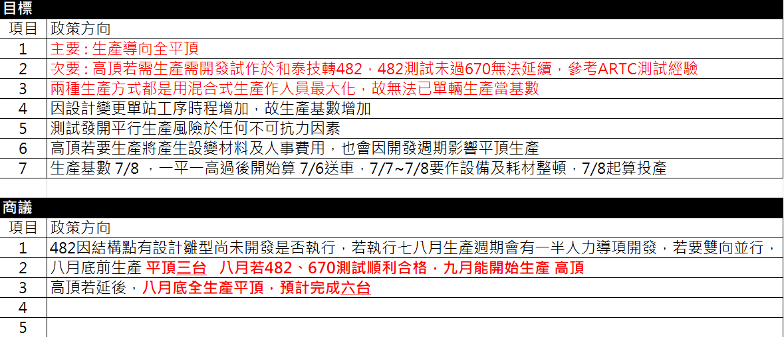
 | 工程施工 | 6 10 | 2 | 工程
 | 成品檢驗 | 0.25 | 1 | 品管
 | 法測項目檢驗 | 0.25 | 1 | 法規
 | 廠內調度(下線完工) | 0.15 | 1 | 工程
 | (當日無拖車)完工入庫 | 0.15 | 1 | 倉管
 | 載運輪椅車輛運輸到PDS點交 | 1 |  | 泛台
 | (事先備料) 12 天/ (無事先備料) 25天
執行方案：事先備料 4 套。試量產(V2.0)：「每條產線，每12天生產乙台。」

 |  |  |  |  |  |  |  |  |  |  |  |  |  |  |  |  |  |  |  |  |  |  |  |  |  |  |  |  |  |  |  |  |  |  |  |  |  |  |  |  |  |  |  |  | 2025/09/25 V02.TB-T63

(試量產)產能.人力 說明圖
